ジェノグラム (素材)
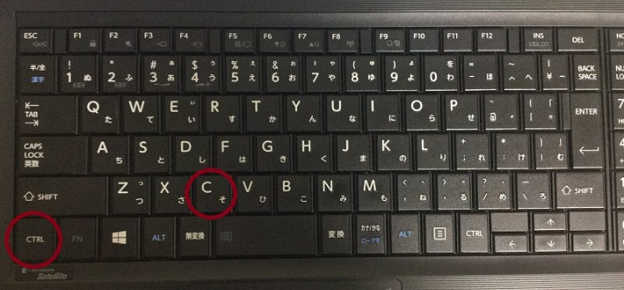
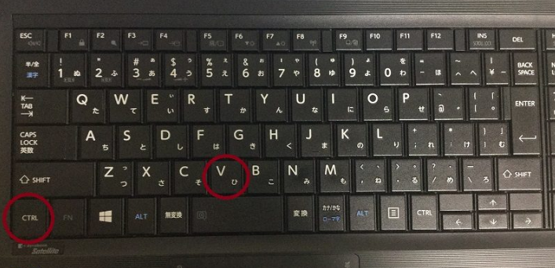
◆使い方
①ジェノグラムを選んでコピーし、該当箇所に貼り付ける
②足りない場合は必要なパーツをコピーして貼り付ける
③（グーループ化をすると便利）
・はじめの図形上でマウスを左クリックしShiftキーを押しながら貼り付けたーパーツ上でまた左クリックする。
・その状態でマウスを右クリックし、メニューから「グループ化」を選択する。
①

継ぎ足すパーツをコピー
②

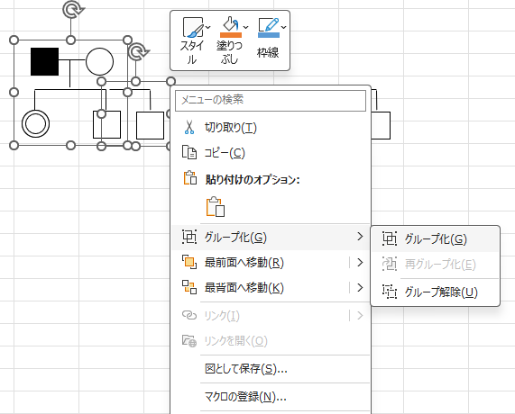

③
グループ化すると便利

④
同居者を線で囲む場合
・挿入タブ → 図形 → 曲線
・図上を囲みたい箇所を左クリックしながら囲んでいく
・囲むと塗りつぶしになってしまう時は、図上で右クリックし、「塗りつぶしなし」、をメニューから選択しクリックする。
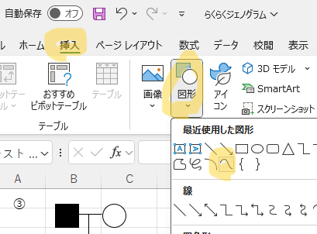

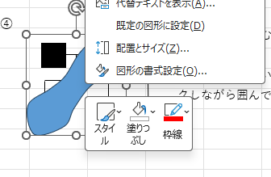

◆コピーと貼り付けの便利な機能（ショートカットキー）
①CTRLキーを押しながらCを押す（コピー）
②CTRLキーを押しながらVを押す（貼り付け）

